受控跌落测试
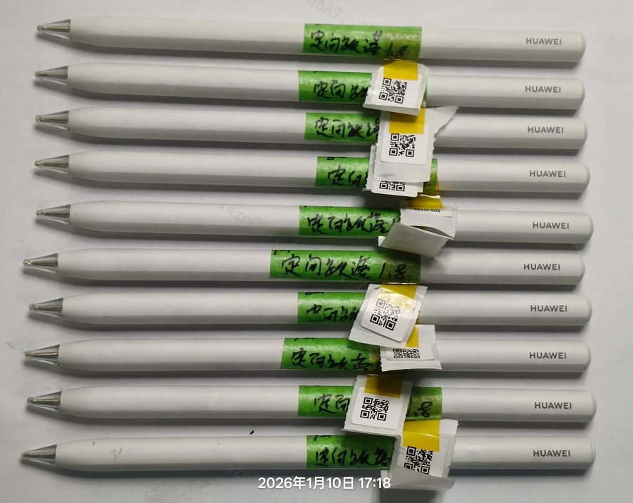 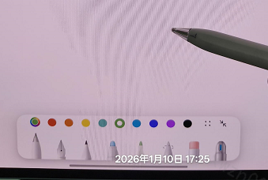
受控跌落测试
测试结论： | Pass | 严重程度： | NA | 阶段 | MP
报告编号： | 260110004 |  |  | 版本 | CD56.1.0.0.122
测试参数
测试设备： | 定向跌落试验机
测试条件： | 1) 跌落高度：0.8m 2) 跌落地面：花岗岩 3) 跌落次数：24次 4) 样品数量：10pcs
测试步骤： | 1) 测试前检查手写笔外观和功能，重点检查功能和初始外观形状，确保装配效果和初始状态是符合产线品质要求的 2）跌落高度：0.8m 3) 将手写笔夹持在受控跌落机夹具中（避开触控区域），设置对应跌落高度（含花岗岩补偿高度），手写笔水平夹持为0°，以笔帽为圆心，竖直方向每间隔30°角为一个跌落位置，跌落12次为一轮，共计跌落2轮，24次, 4) 每跌落一次，均需要进行功能和外观检查，如有失效需要拍照记录
合格判据： | 1）0.8m跌落后所有功能正常。 备注： 1.pogopin不回弹导致的写划异常不判问题 2.笔尖漏金属只做记录，pogpin不回弹只做记录，导电笔尖软胶部分磨损、分层、断裂只做记录 3.跌落后5s之后再去检查功能 4.轻捏功能检查10次，能通过9次算pass 备注：跌完0.8m.继续跌1m,1.2m,注意：主要记录pogpin不回弹出现的次数，写划失效的次数。 当出现功能写划失效时，如果pogpin正常，则继续做测试，直到测试结束或是出现pogpin不回弹停止测试，正常记录pogpin失效次数。
备注说明： | 测试前，外观正常， 测试后，笔尖有磨损变形，未发现断裂Pogopin不回弹现象。

测试数据记录
测试人员： | 韦体全 | 测试时间： | 2026.1.8-2026.1.10 | 测试地点： | 三楼实验室

样品编号 | 外观检查 | 机械功能检查 | 电气功能检查 | 测试结论 | 备注
1# | 均有磨损 | 无异常 | 无异常 | Pass | 58EEX25C27W92960
2# | 均有磨损 | 无异常 | 无异常 | Pass | 58EEX25C27W92604
3# | 均有磨损 | 1.2米第二轮pogpin不回弹 | 无写画 | Pass | 58EEX25C27W90039
4# | 均有磨损 | 无异常 | 无异常 | Pass | 58EEX25C27W92589
5# | 均有磨损 | 无异常 | 无异常 | Pass | 58EEX25C26W91161
6# | 均有磨损 | 无异常 | 无异常 | Pass | 58EEX25C26W92008
7# | 均有磨损 | 1.2米第二轮pogpin不回弹 | 无写画 | Pass | 58EEX25C27W93984
8# | 均有磨损 | 无异常 | 无异常 | Pass | 58EEX25C27W93040
9# | 均有磨损 | 无异常 | 无异常 | Pass | 58EEX25C27W93781
10# | 均有磨损 | 无异常 | 无异常 | Pass | 58EEX25C26W91743
测试设备图片：

测试前检查图片：
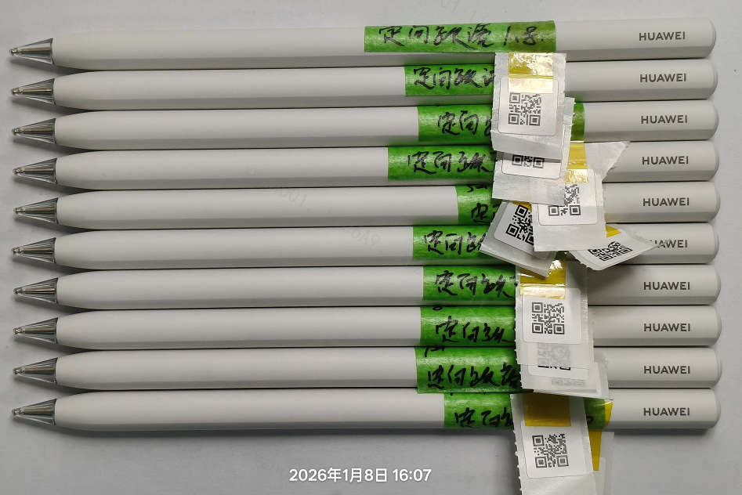 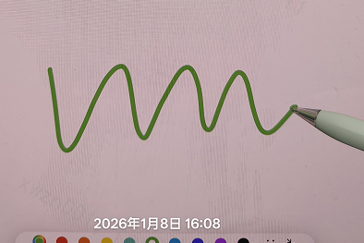
测试中图片：
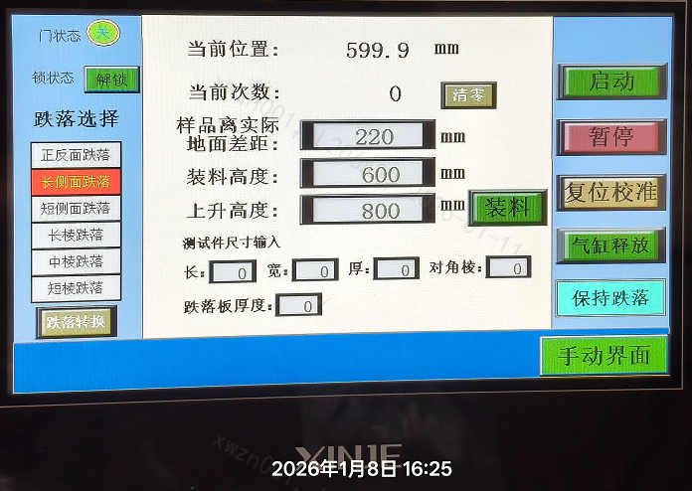 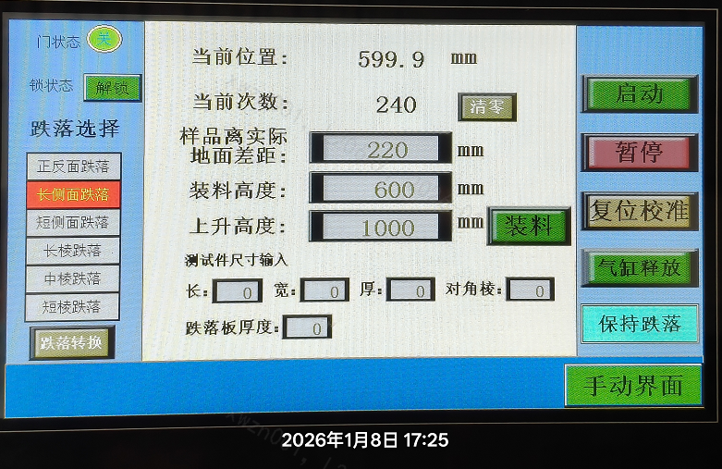 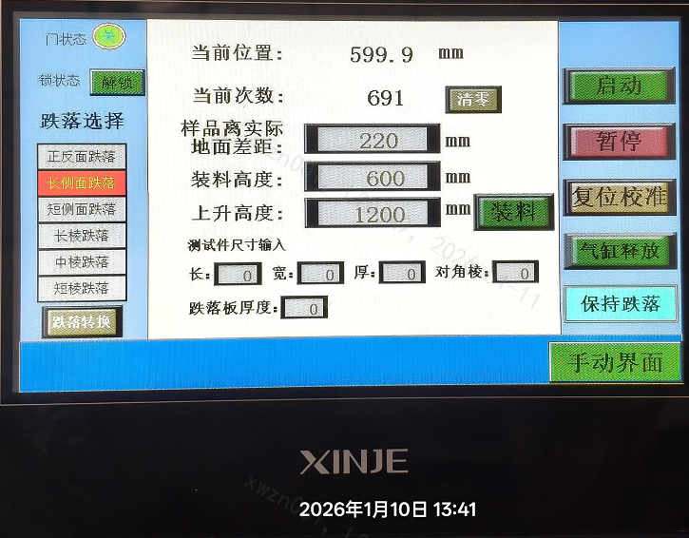
测试后检查图片：

